圖表索引
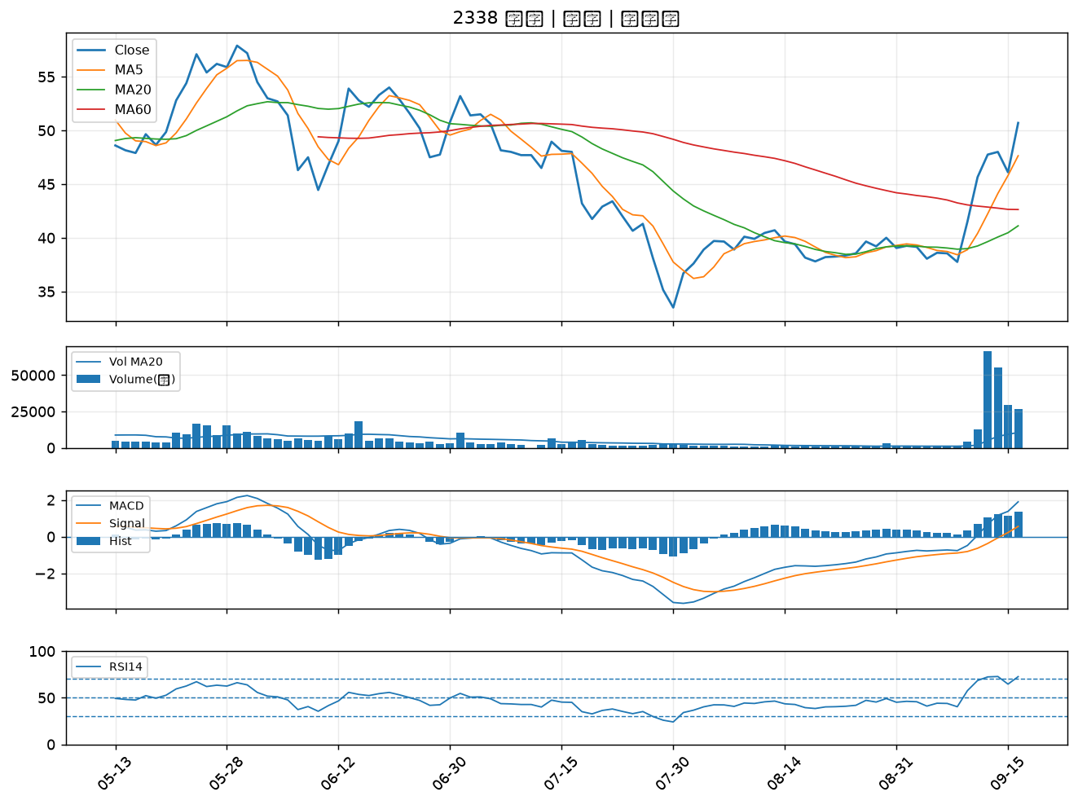
股票代號 | 股票名稱 | 市場 | 買進觀察分級 | 主力突破分數 | 圖表路徑
6147 | 頎邦 | 上櫃 | A級 | 4 | output/charts/20260916/6147_頎邦.png
2891 | 中信金 | 上市 | A級 | 4 | output/charts/20260916/2891_中信金.png
6168 | 宏齊 | 上市 | A級 | 4 | output/charts/20260916/6168_宏齊.png
3605 | 宏致 | 上市 | A級 | 3 | output/charts/20260916/3605_宏致.png
1709 | 和益 | 上市 | A級 | 3 | output/charts/20260916/1709_和益.png
2889 | 國票金 | 上市 | A級 | 3 | output/charts/20260916/2889_國票金.png
4908 | 前鼎 | 上櫃 | A級 | 3 | output/charts/20260916/4908_前鼎.png
2468 | 華經 | 上市 | B級 | 5 | output/charts/20260916/2468_華經.png
3162 | 精確 | 上櫃 | B級 | 5 | output/charts/20260916/3162_精確.png
6683 | 雍智科技 | 上櫃 | B級 | 5 | output/charts/20260916/6683_雍智科技.png
5251 | 天鉞電 | 上櫃 | B級 | 5 | output/charts/20260916/5251_天鉞電.png
2887 | 台新新光金 | 上市 | B級 | 4 | output/charts/20260916/2887_台新新光金.png
2801 | 彰銀 | 上市 | B級 | 4 | output/charts/20260916/2801_彰銀.png
2890 | 永豐金 | 上市 | B級 | 4 | output/charts/20260916/2890_永豐金.png
3297 | 杭特 | 上櫃 | B級 | 4 | output/charts/20260916/3297_杭特.png
2481 | 強茂 | 上市 | B級 | 3 | output/charts/20260916/2481_強茂.png
2880 | 華南金 | 上市 | B級 | 3 | output/charts/20260916/2880_華南金.png
3311 | 閎暉 | 上市 | B級 | 3 | output/charts/20260916/3311_閎暉.png
2883 | 凱基金 | 上市 | B級 | 3 | output/charts/20260916/2883_凱基金.png
6148 | 驊宏資 | 上櫃 | B級 | 3 | output/charts/20260916/6148_驊宏資.png
5202 | 力新 | 上櫃 | B級 | 3 | output/charts/20260916/5202_力新.png
2427 | 三商電 | 上市 | B級 | 3 | output/charts/20260916/2427_三商電.png
6426 | 統新 | 上市 | B級 | 3 | output/charts/20260916/6426_統新.png
6672 | 騰輝電子-KY | 上市 | B級 | 2 | output/charts/20260916/6672_騰輝電子-KY.png
1528 | 恩德 | 上市 | B級 | 2 | output/charts/20260916/1528_恩德.png
4958 | 臻鼎-KY | 上市 | B級 | 2 | output/charts/20260916/4958_臻鼎-KY.png
6668 | 中揚光 | 上市 | B級 | 2 | output/charts/20260916/6668_中揚光.png
6199 | 天品 | 上櫃 | B級 | 2 | output/charts/20260916/6199_天品.png
3354 | 律勝 | 上櫃 | B級 | 2 | output/charts/20260916/3354_律勝.png
2338 | 光罩 | 上市 | B級 | 2 | output/charts/20260916/2338_光罩.png

6147 頎邦｜A級
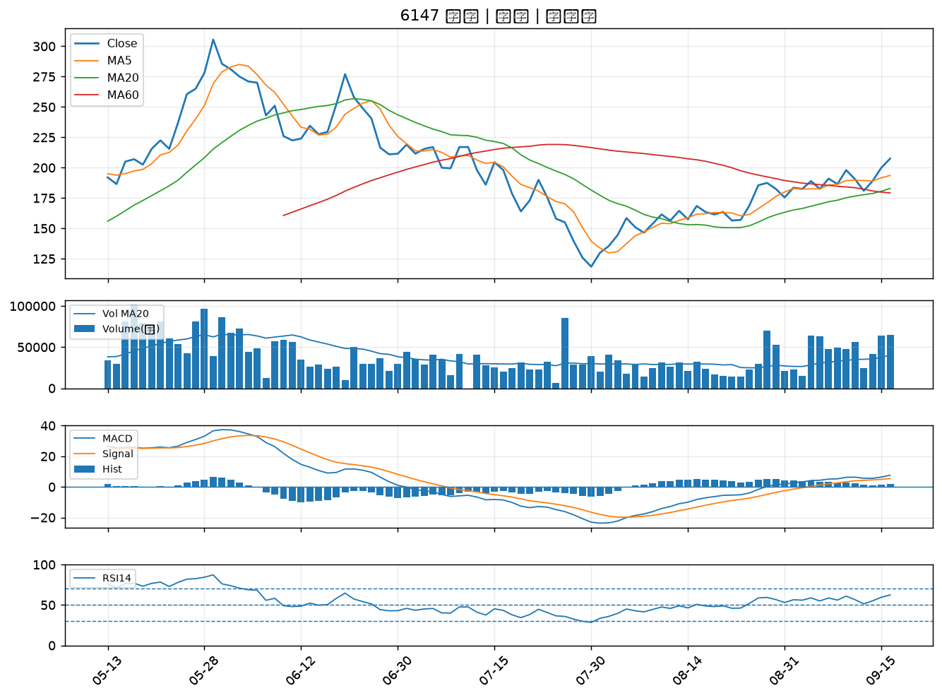

2891 中信金｜A級
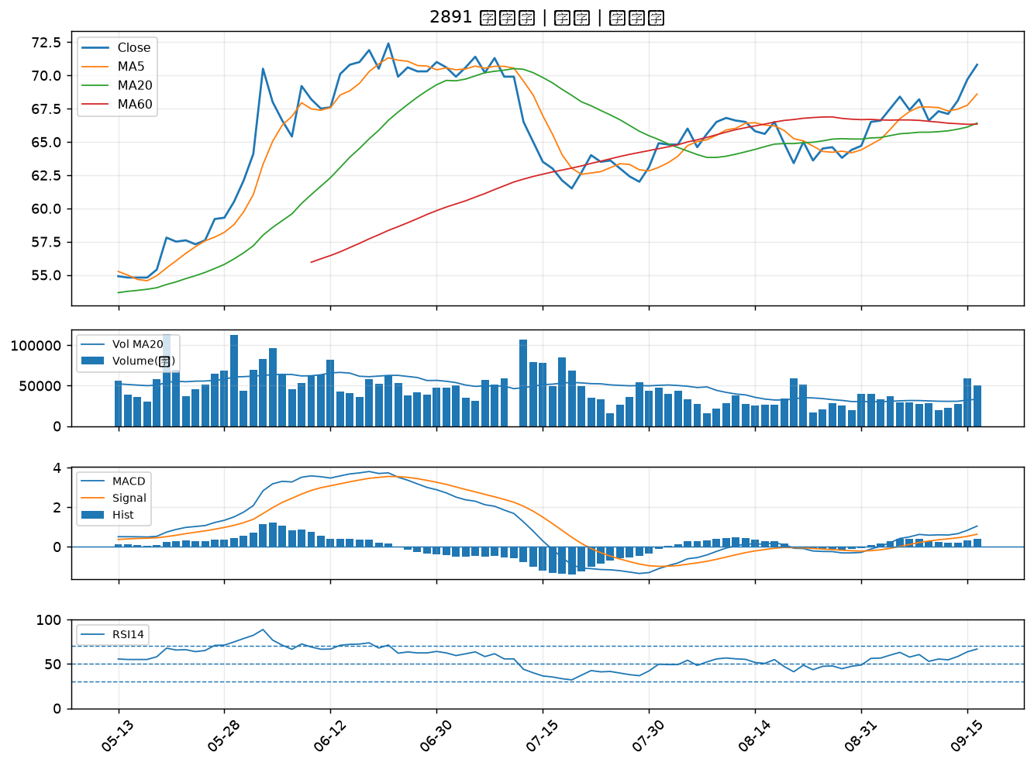

6168 宏齊｜A級
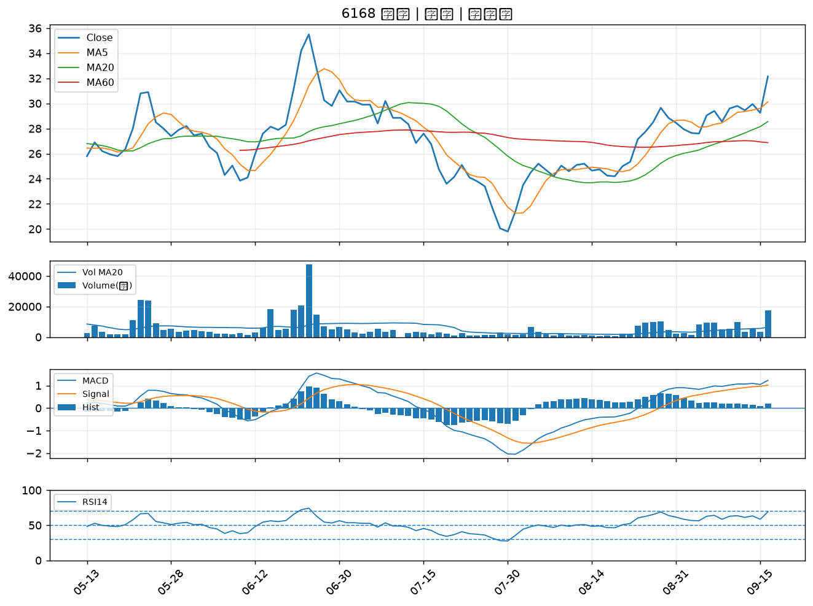

3605 宏致｜A級
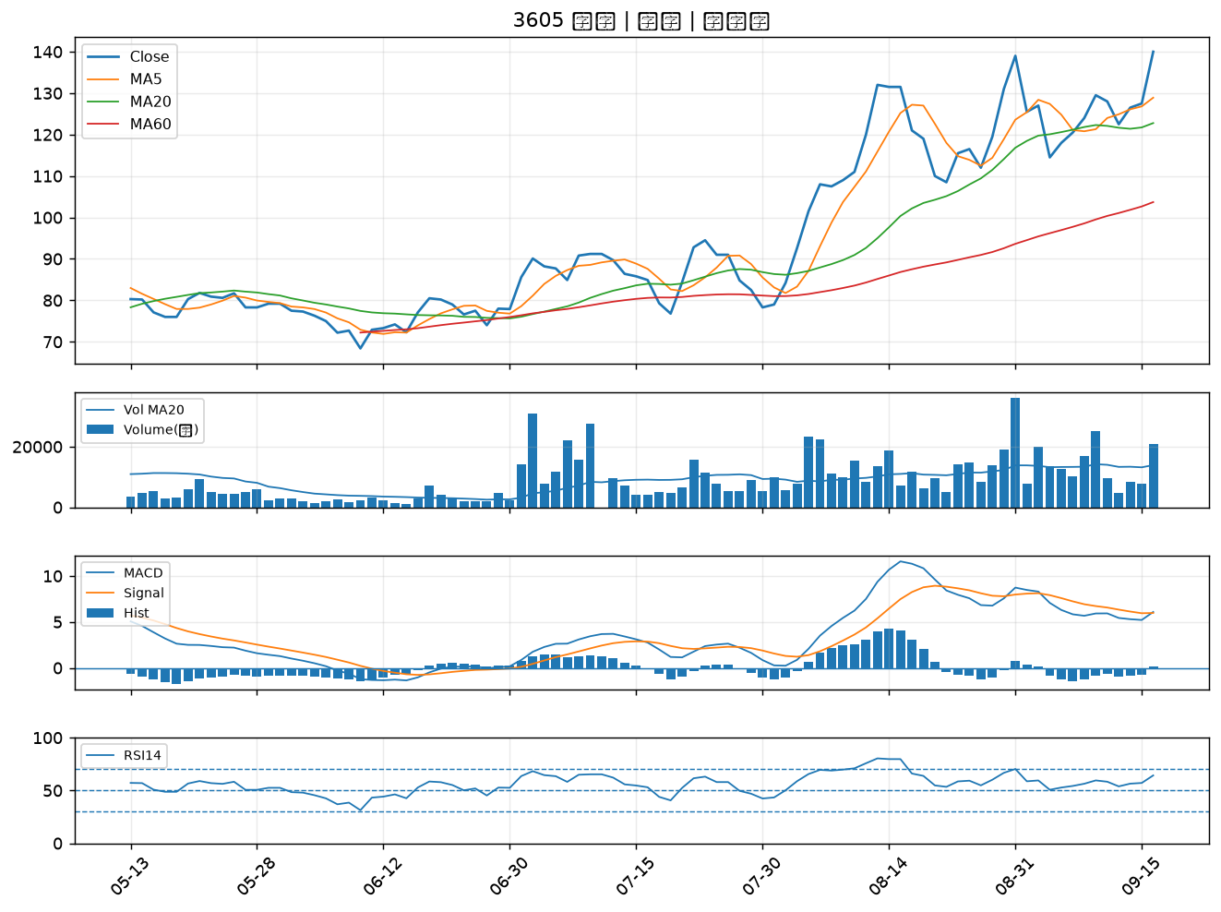

1709 和益｜A級
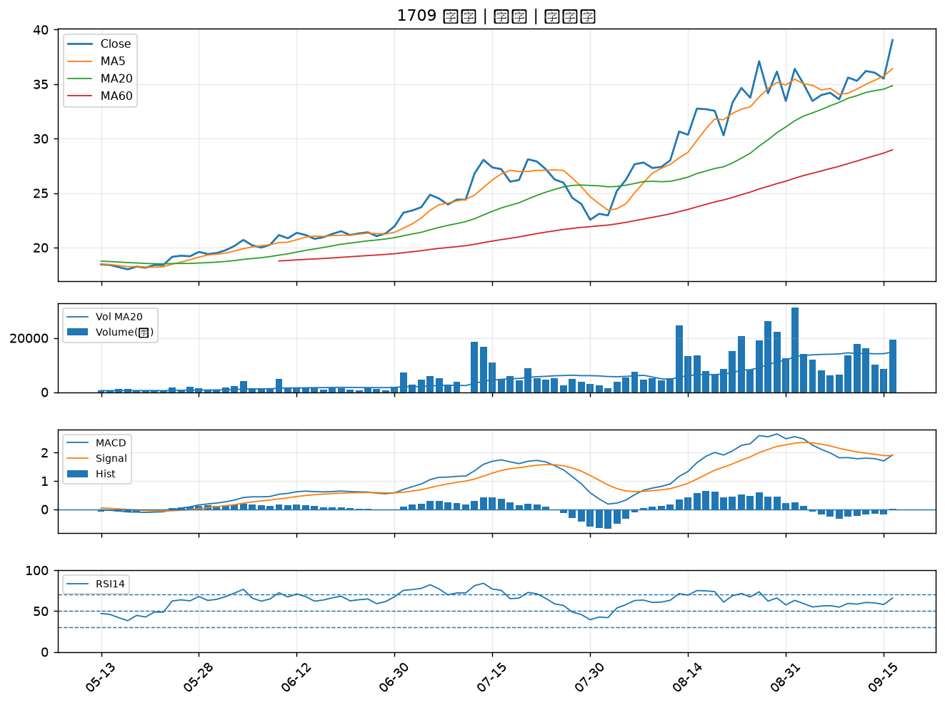

2889 國票金｜A級
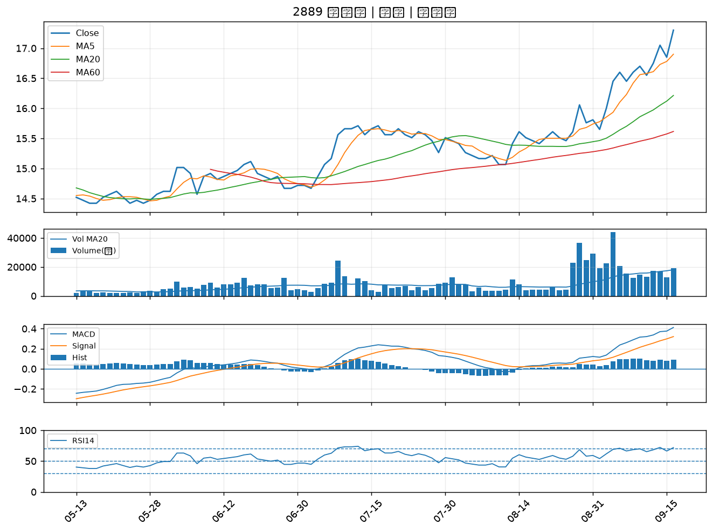

4908 前鼎｜A級
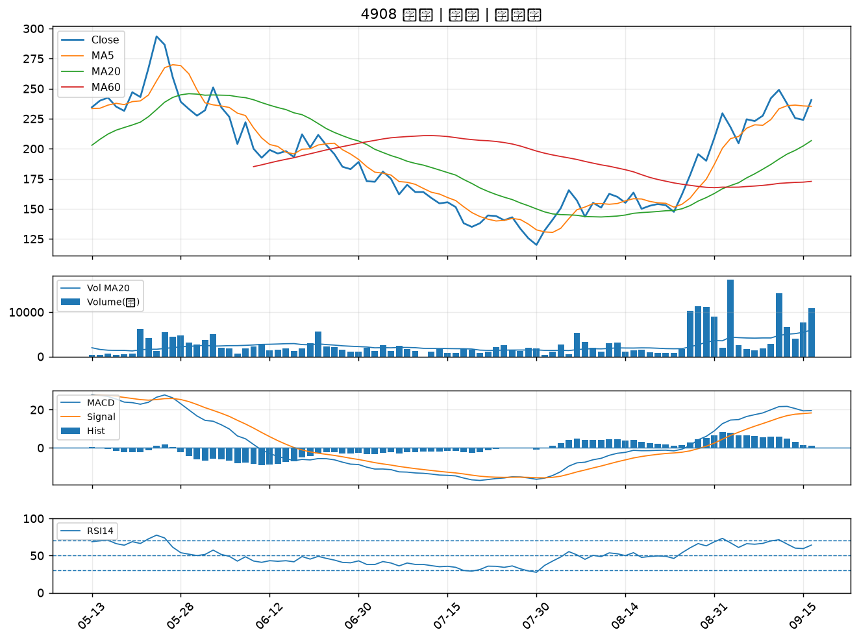

2468 華經｜B級
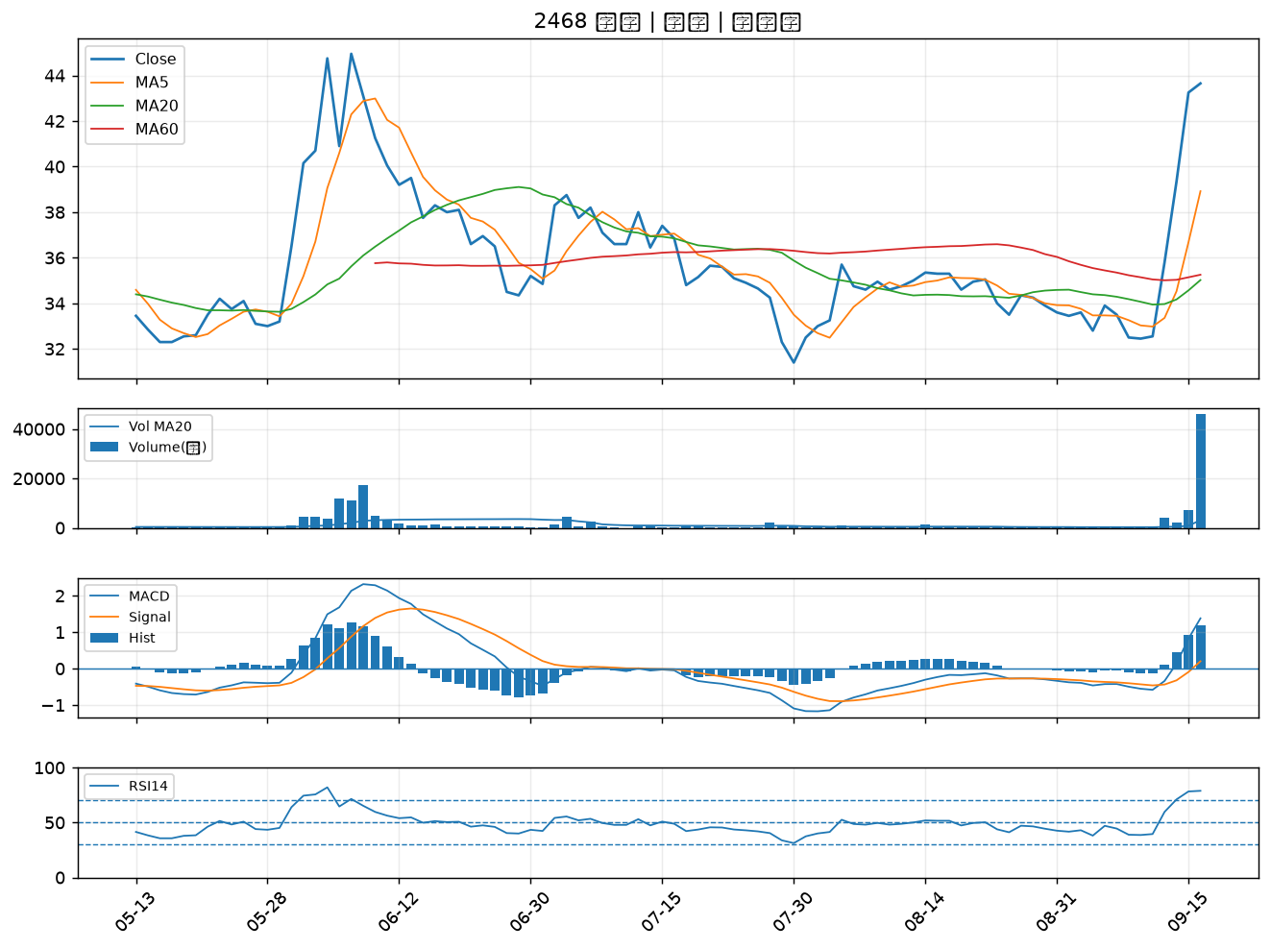

3162 精確｜B級
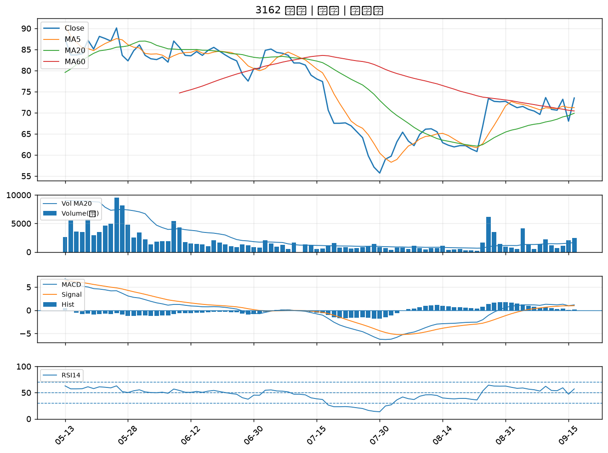

6683 雍智科技｜B級
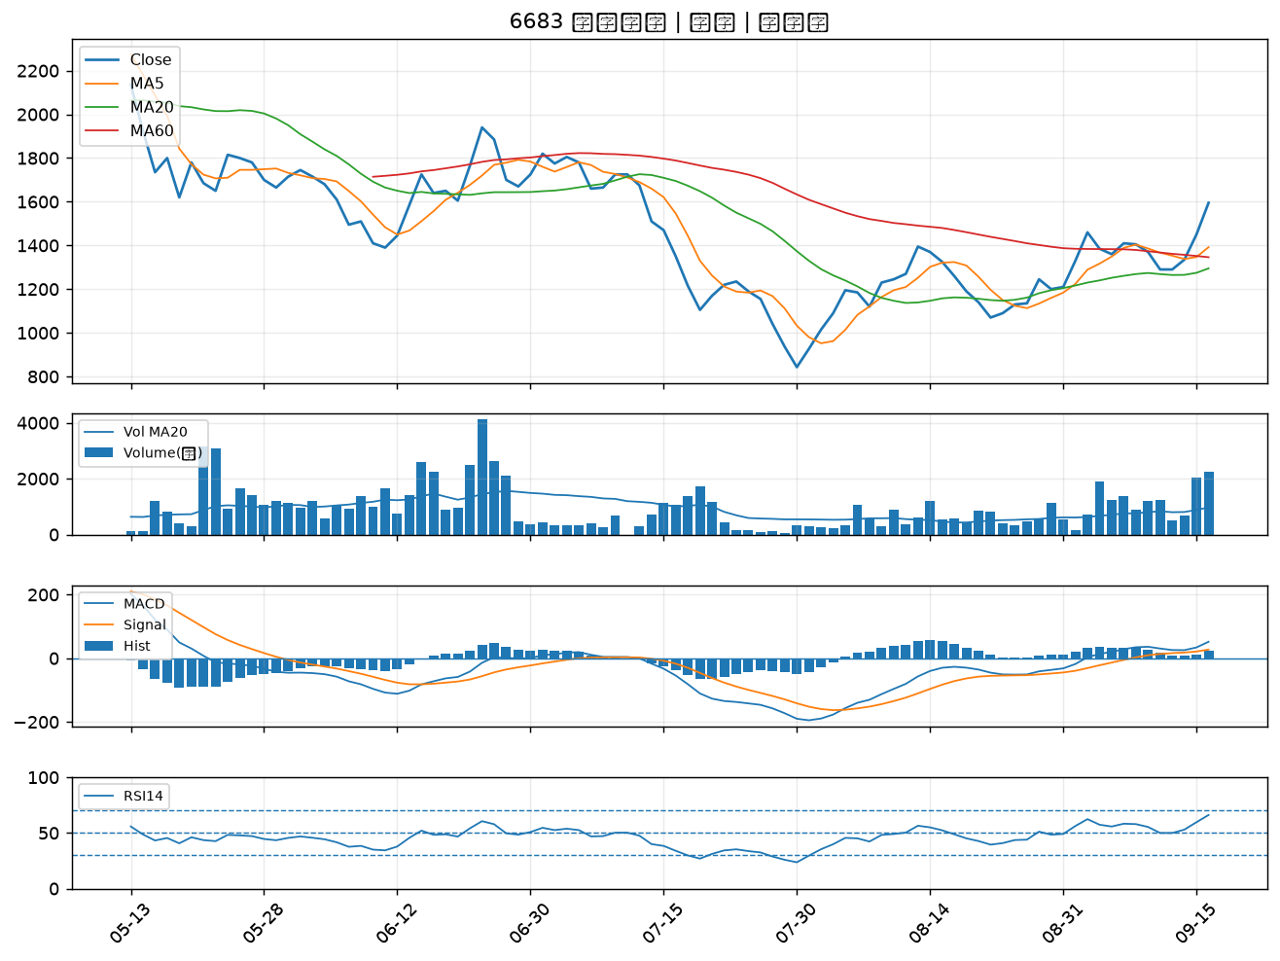

5251 天鉞電｜B級
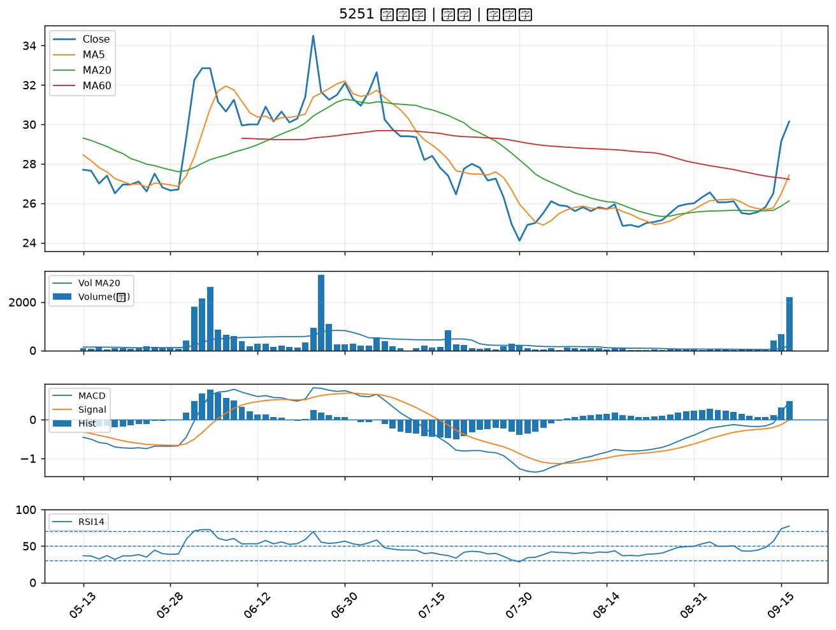

2887 台新新光金｜B級
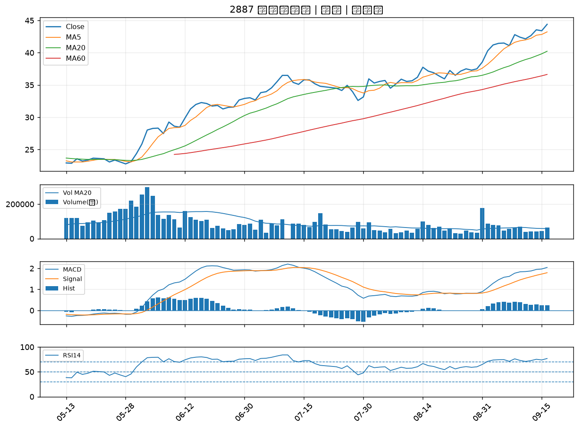

2801 彰銀｜B級
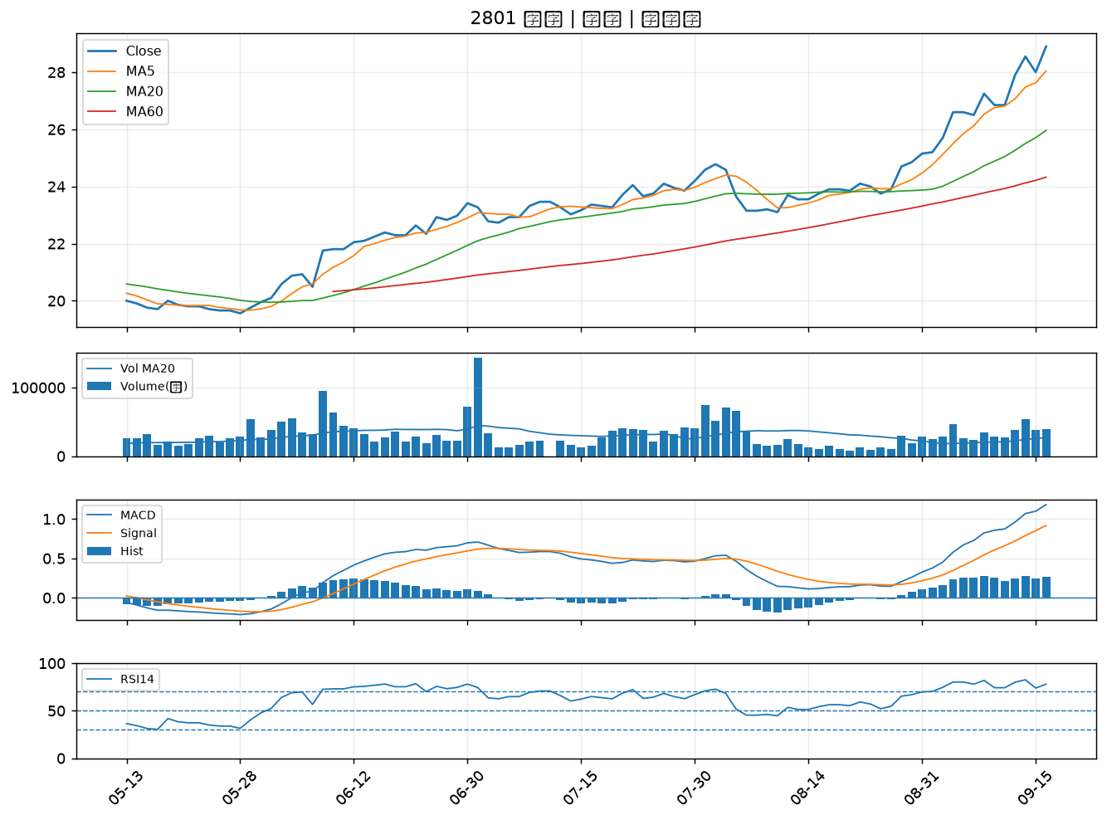

2890 永豐金｜B級
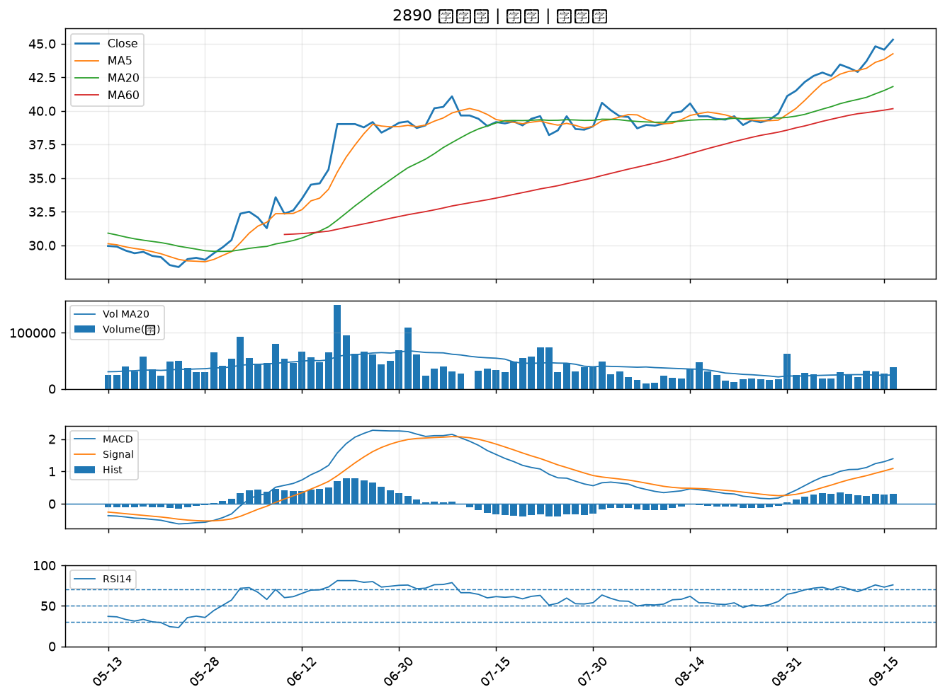

3297 杭特｜B級
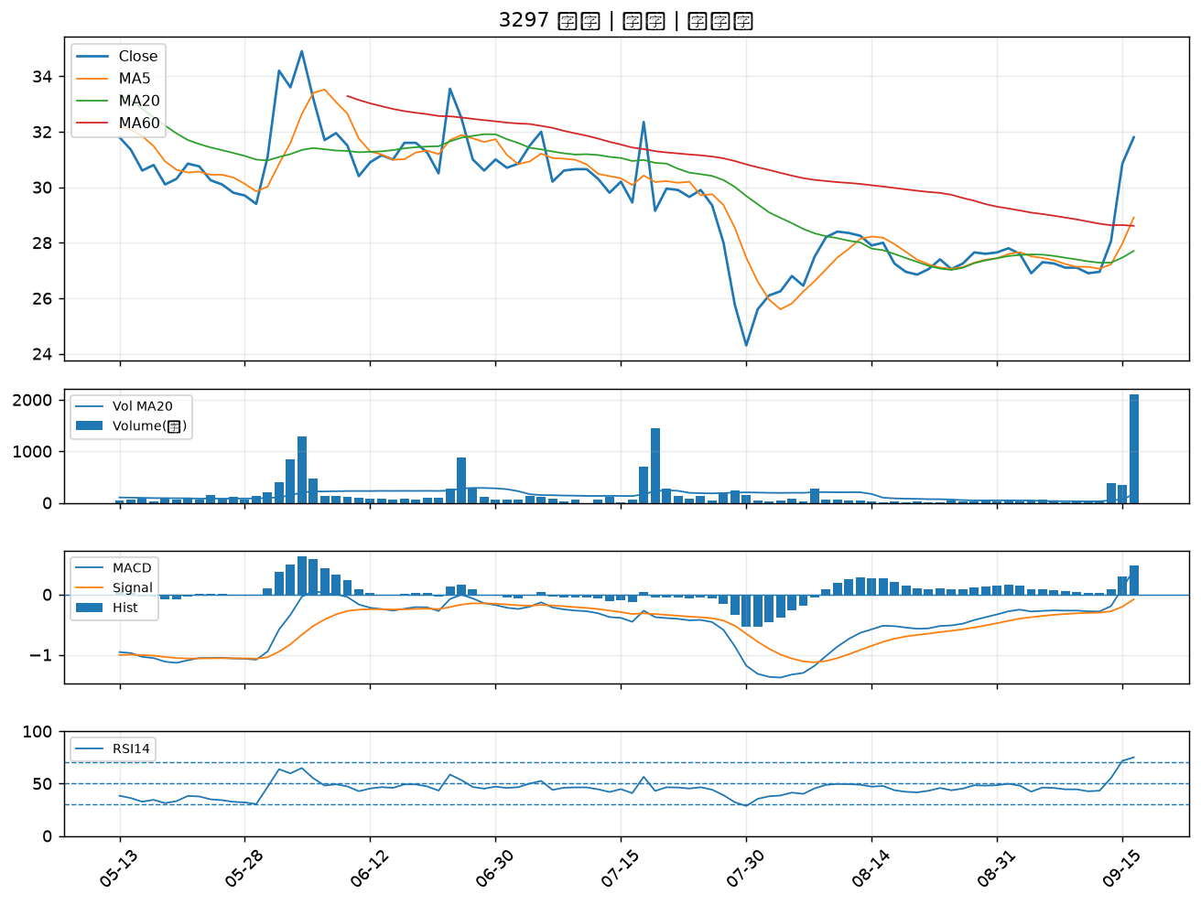

2481 強茂｜B級
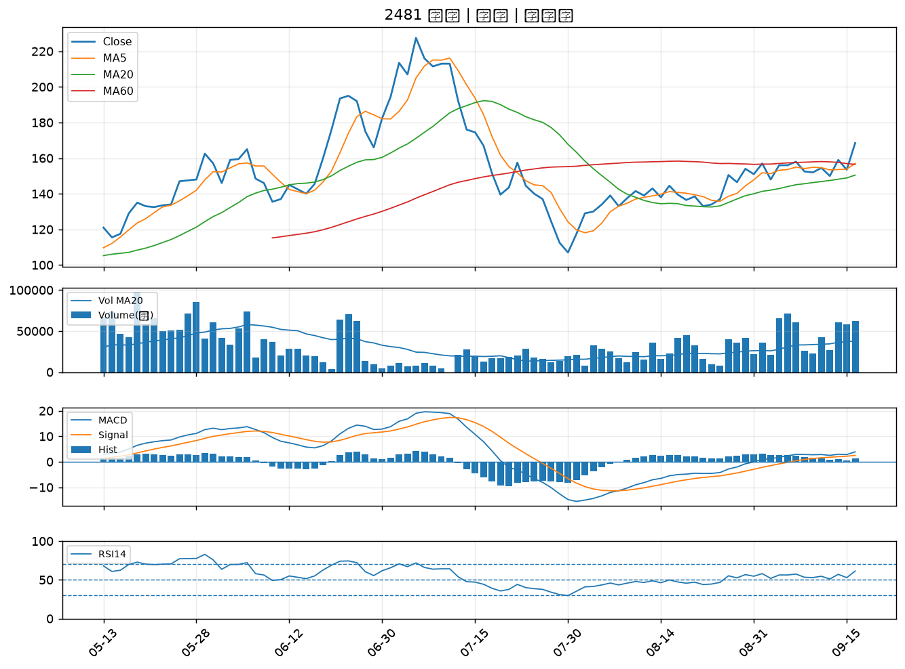

2880 華南金｜B級
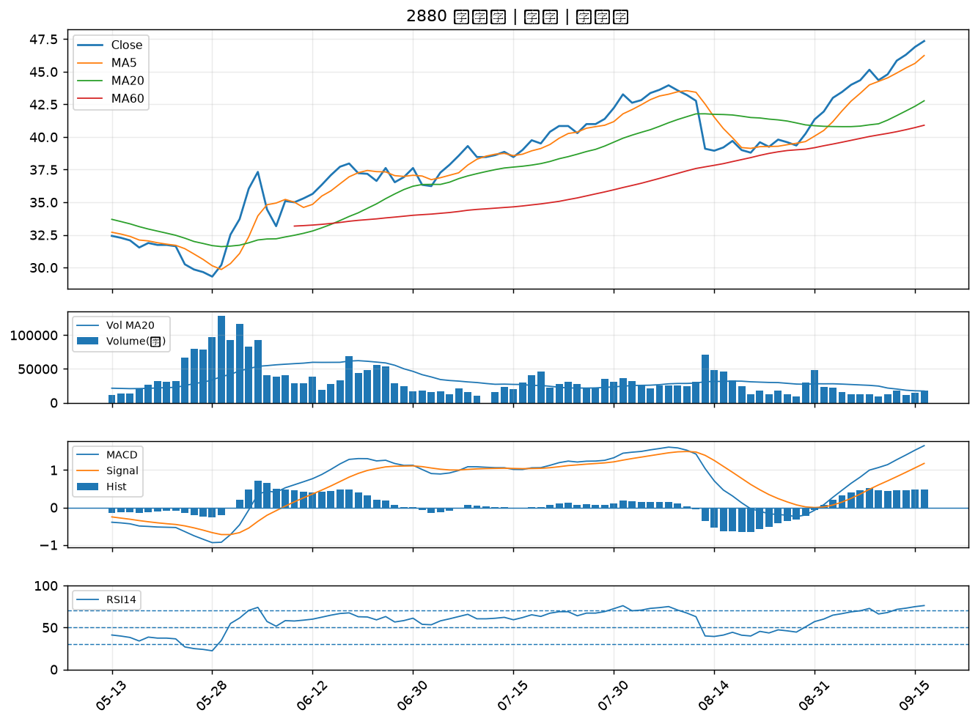

3311 閎暉｜B級
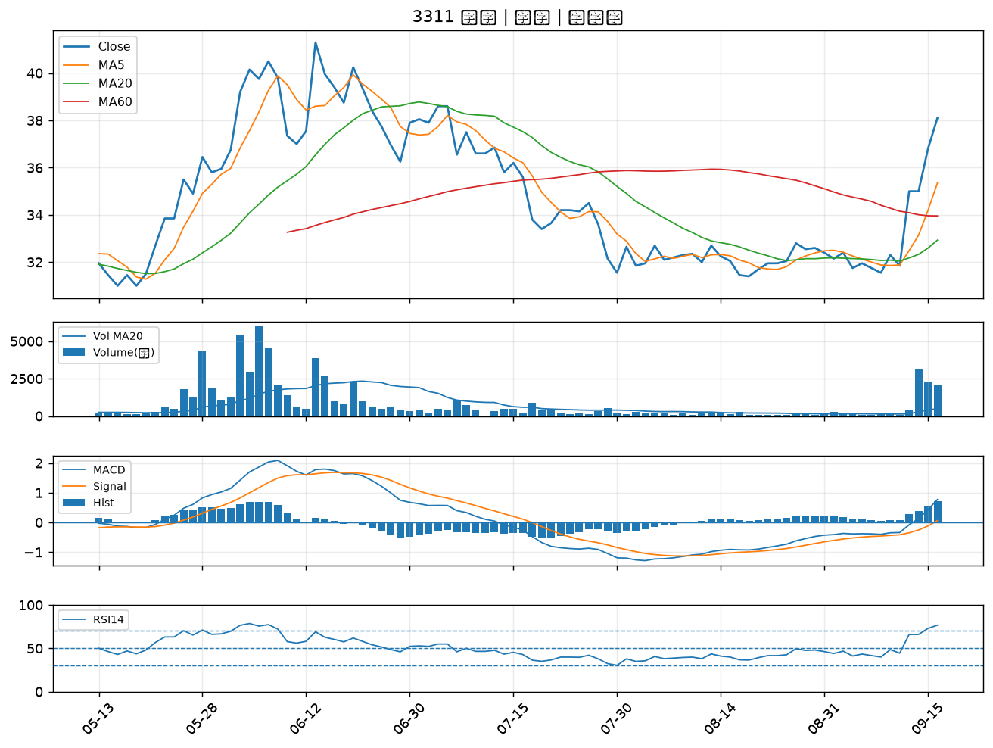

2883 凱基金｜B級
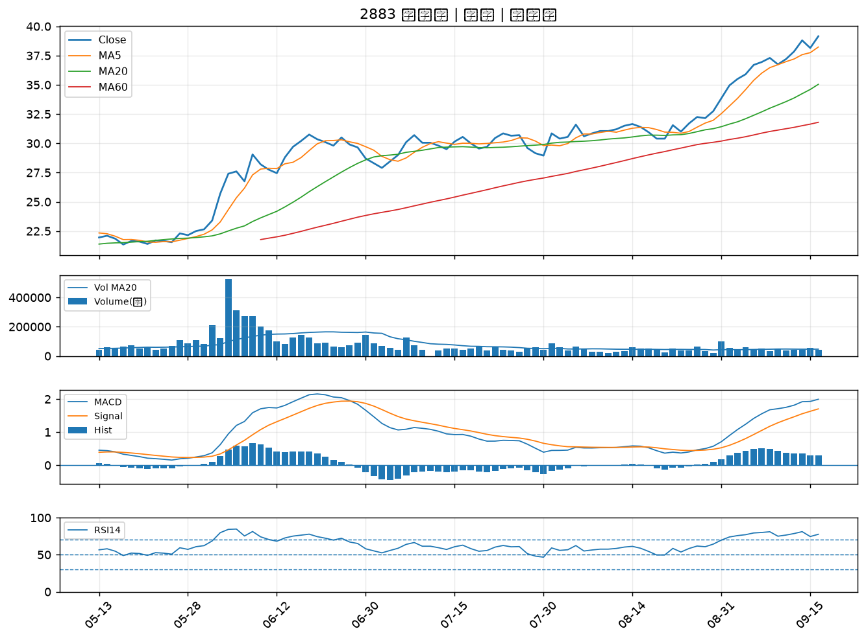

6148 驊宏資｜B級
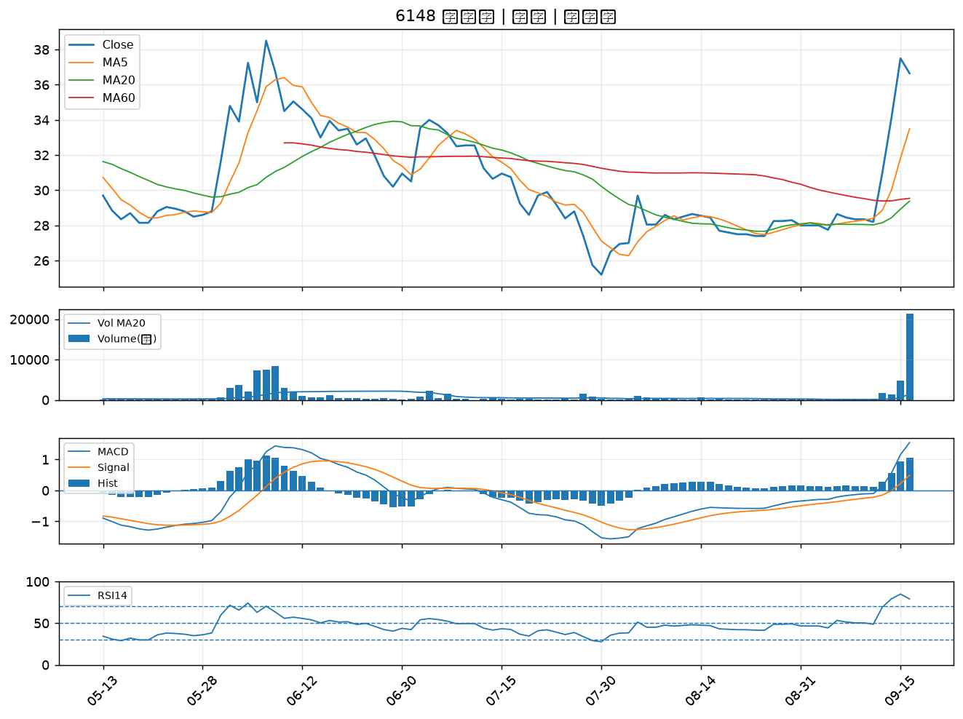

5202 力新｜B級
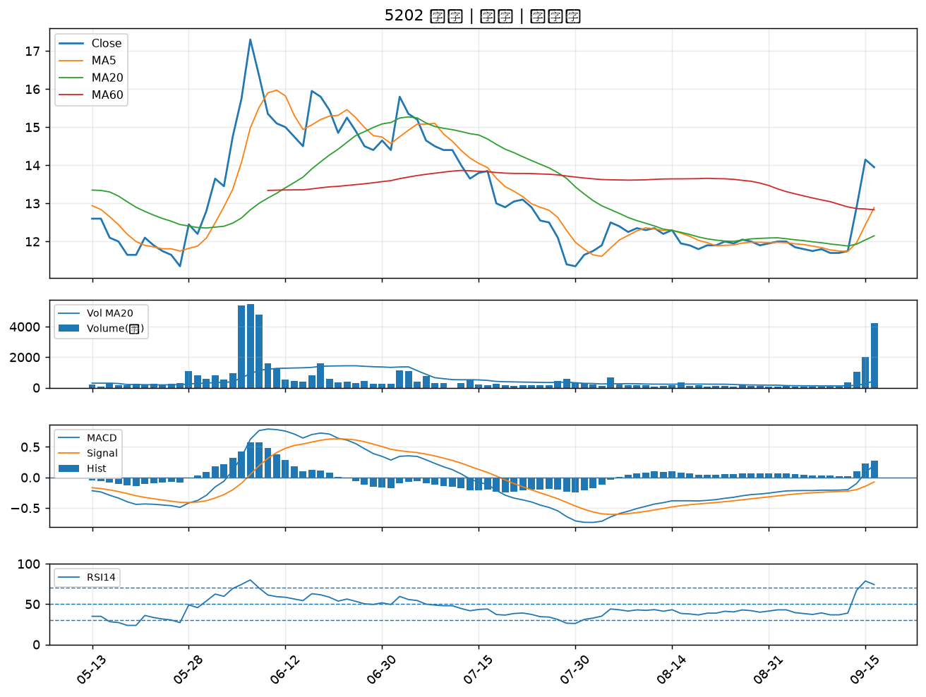

2427 三商電｜B級
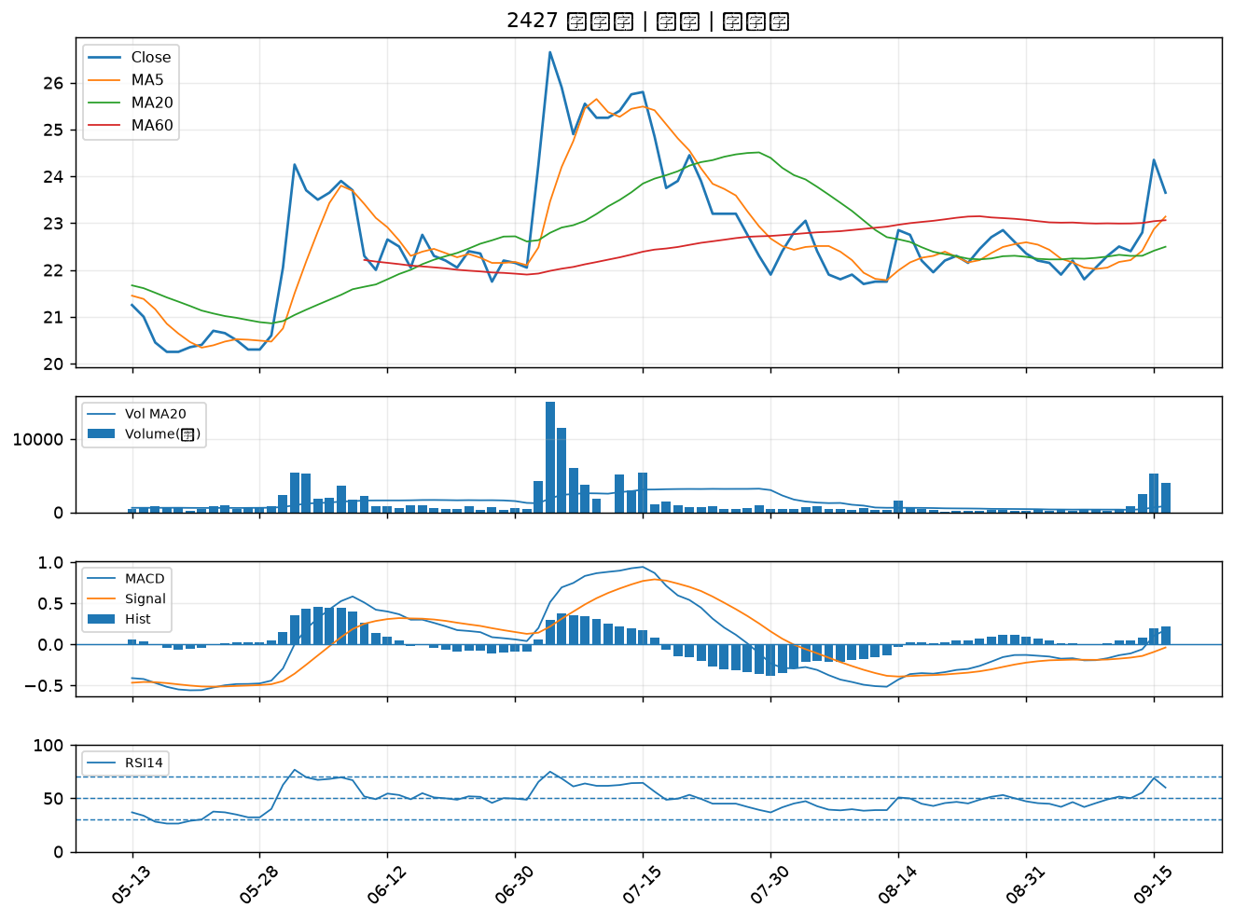

6426 統新｜B級
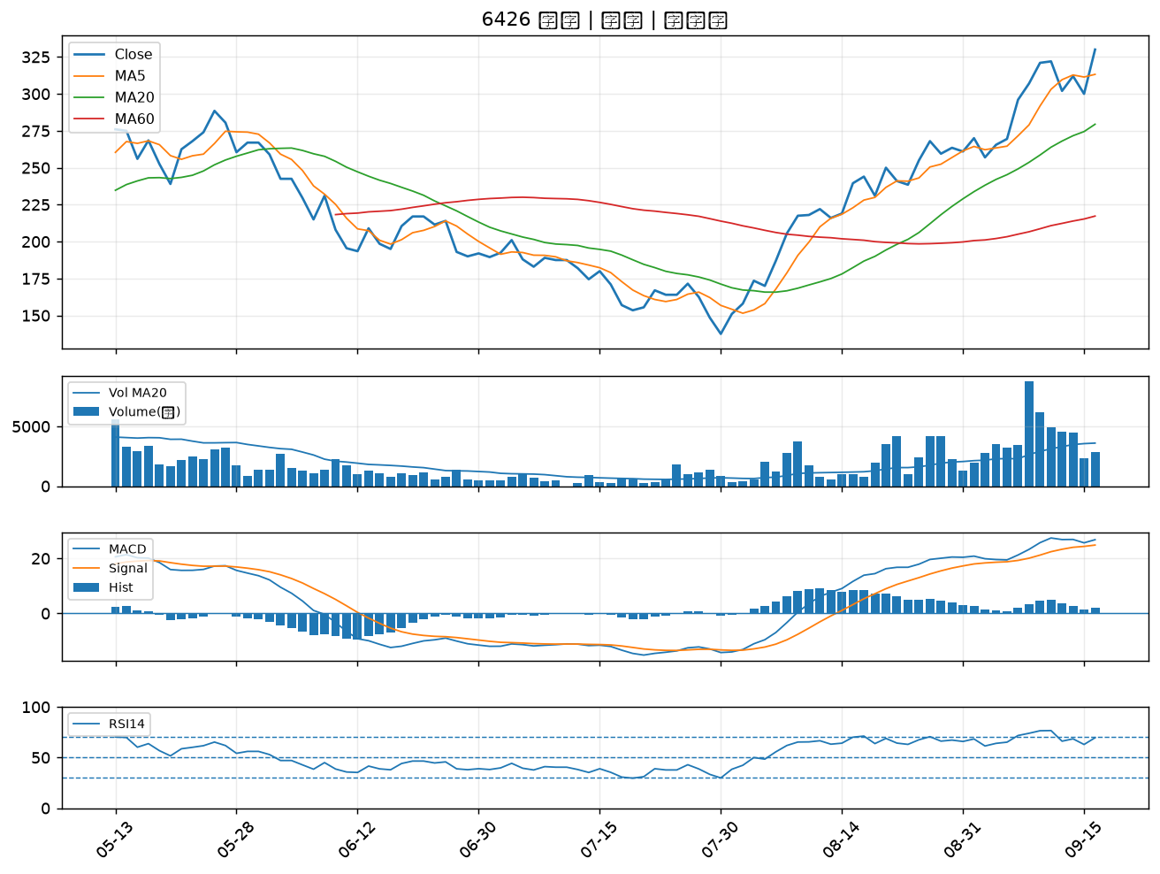

6672 騰輝電子-KY｜B級
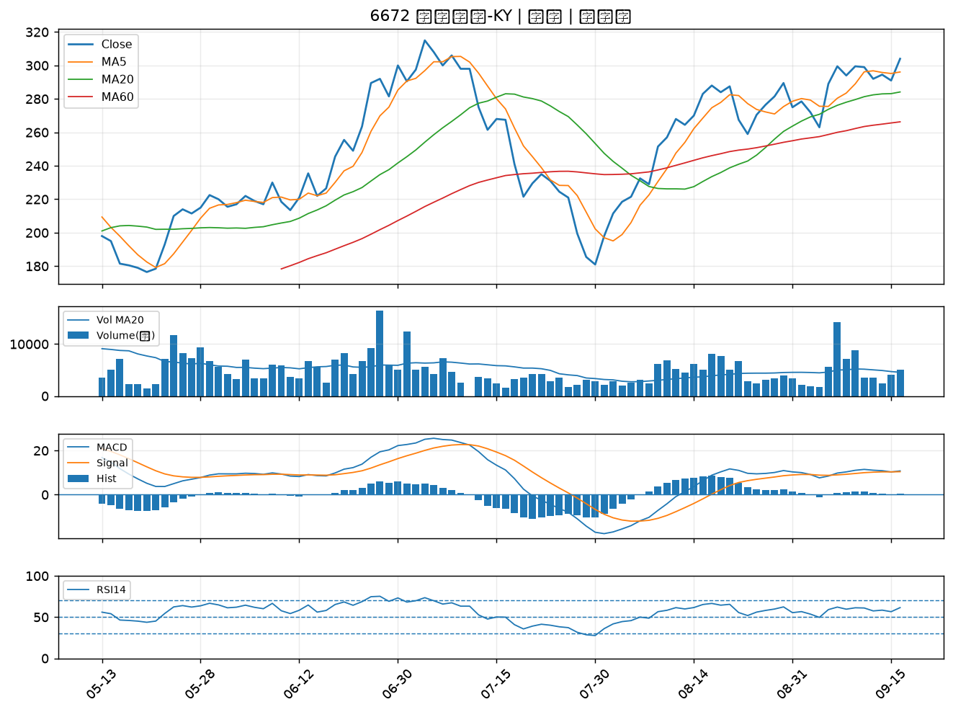

1528 恩德｜B級
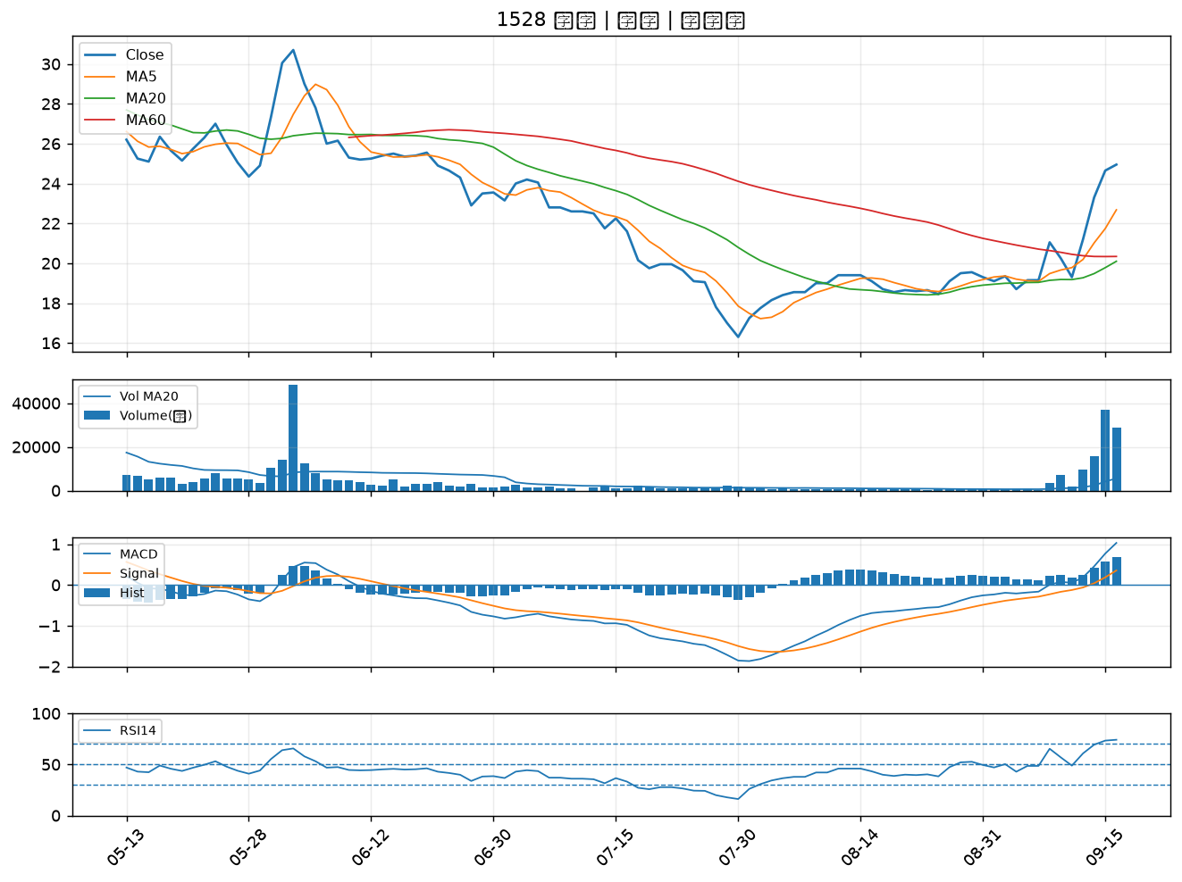

4958 臻鼎-KY｜B級
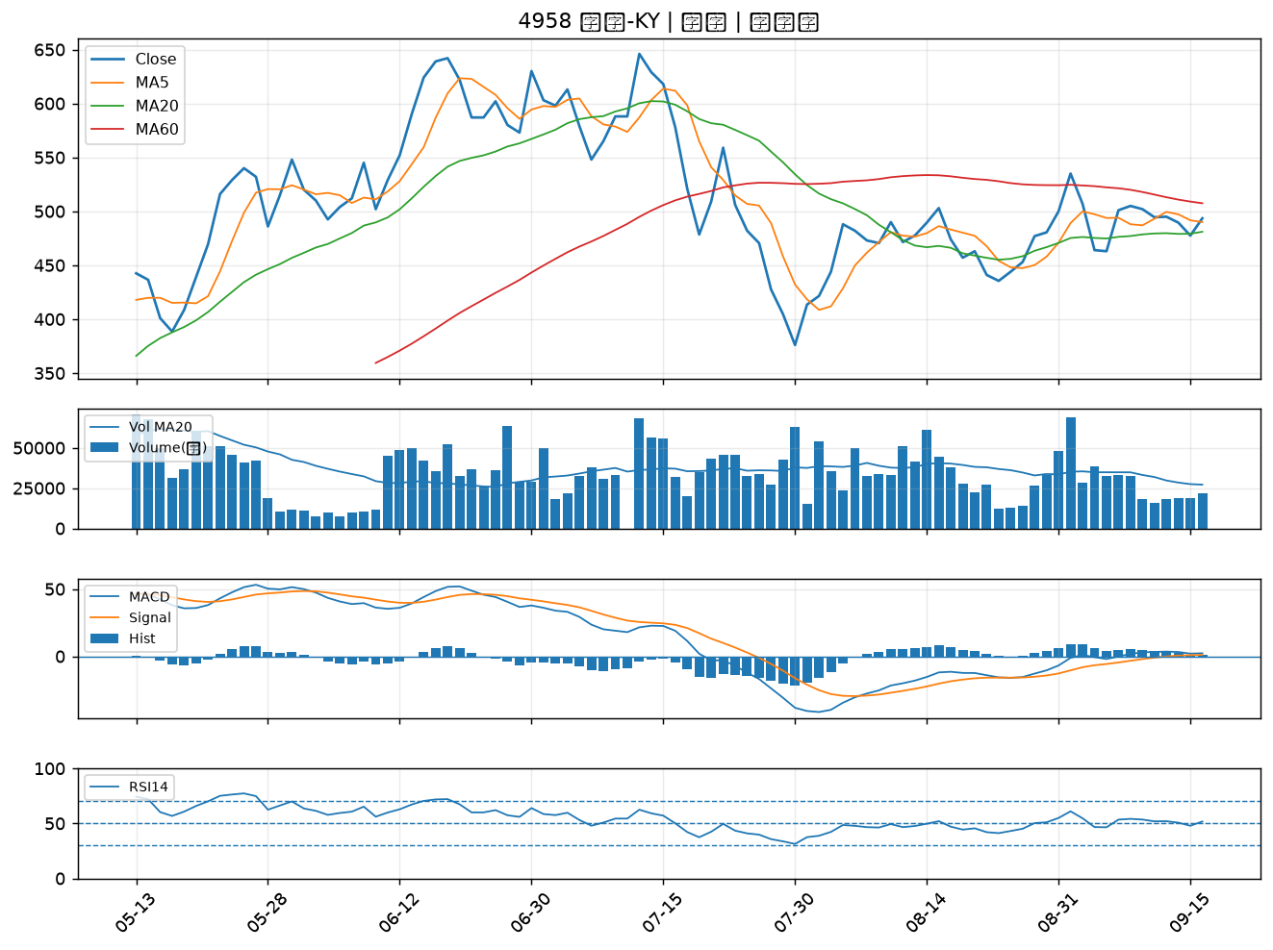

6668 中揚光｜B級
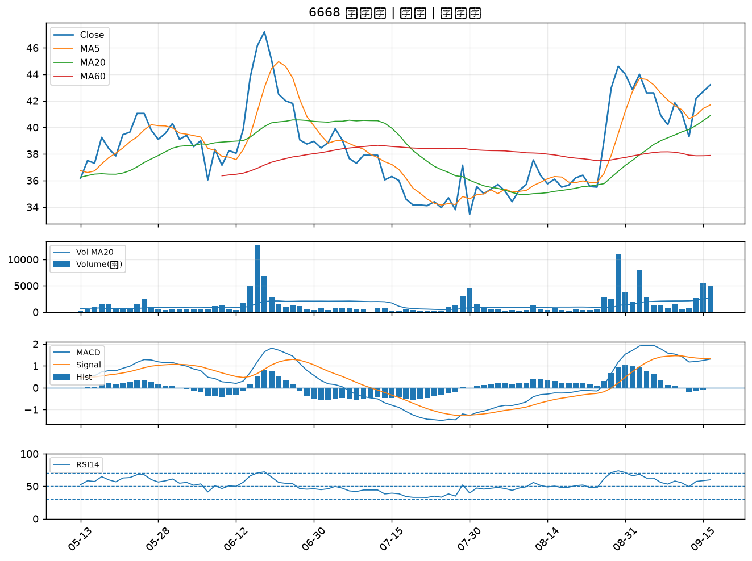

6199 天品｜B級
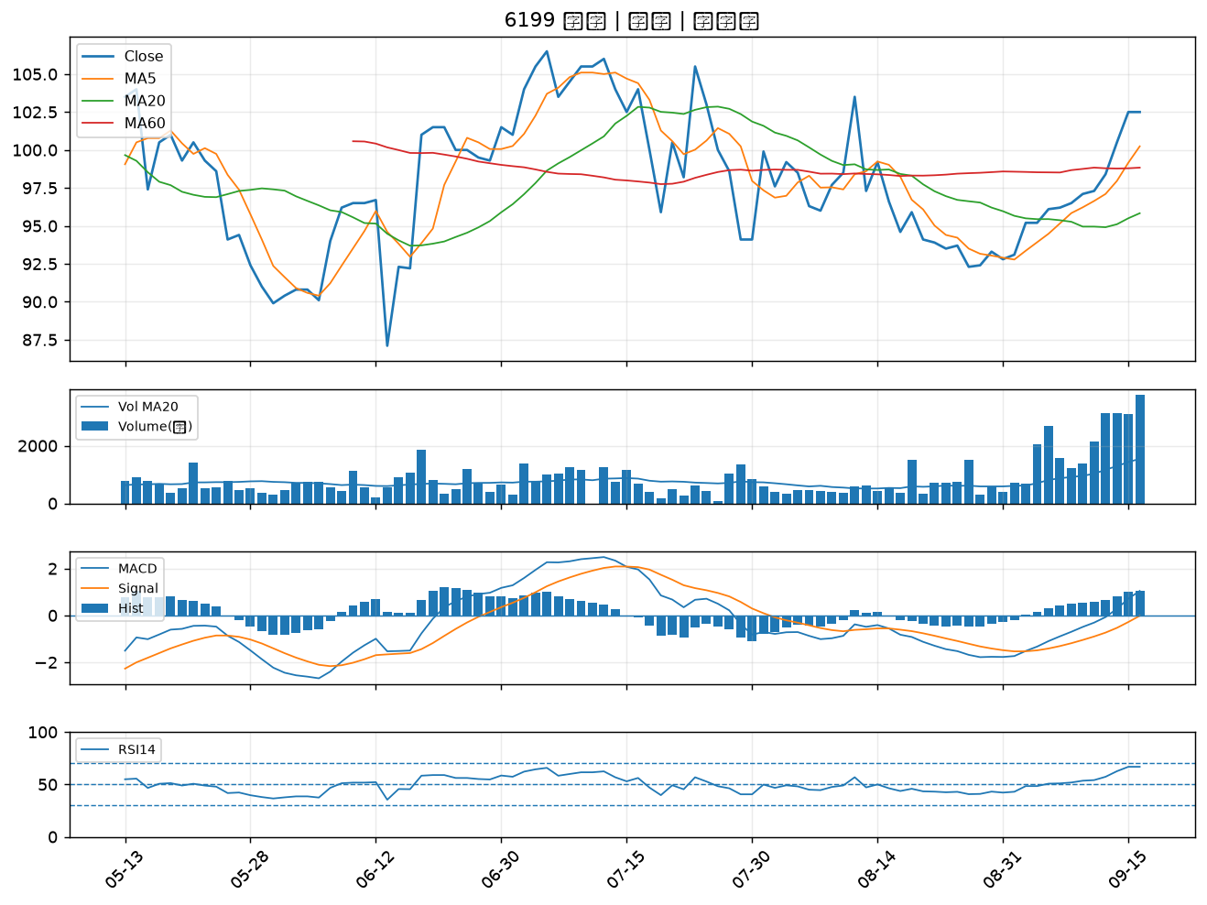

3354 律勝｜B級
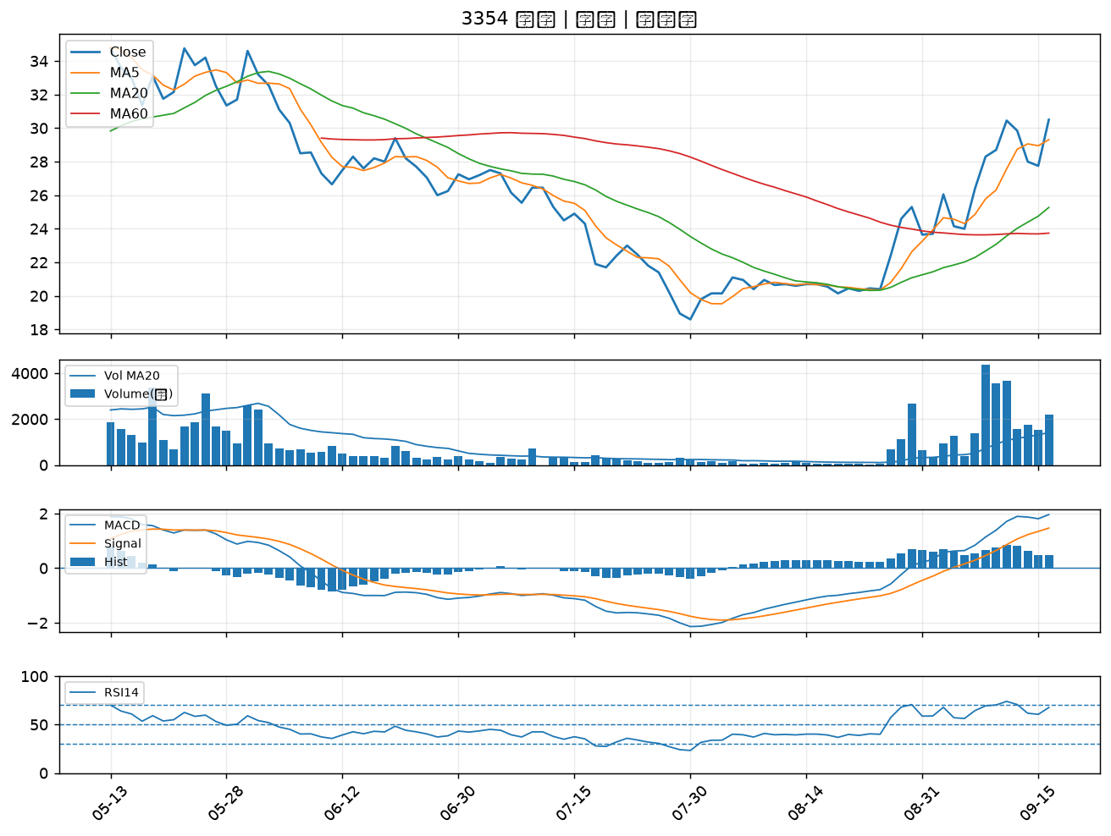

2338 光罩｜B級

